Supermercado
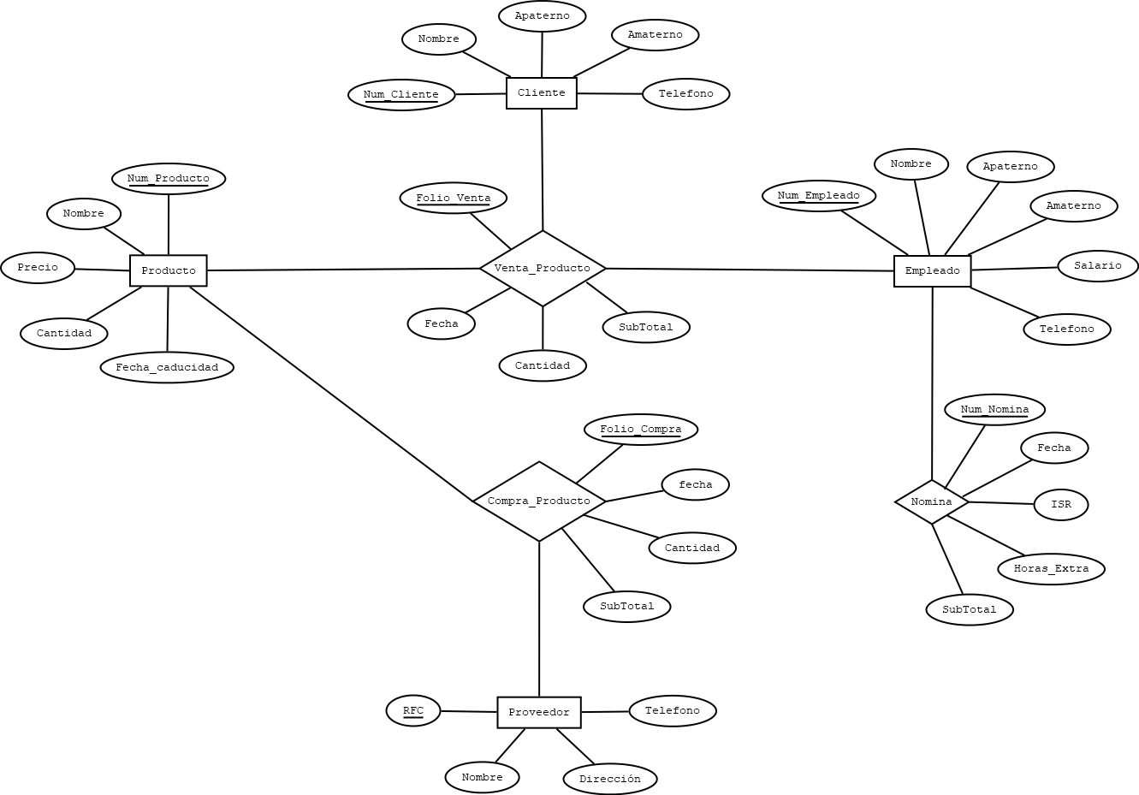
OBJETO DE ESTUDIO
SUPERMERCADO

ELEMENTOS
PRODUCTO
EMPLEADO
CLIENTE
PROVEEDOR

RELACIONES (PROCESOS)
VENTA_PRODUCTO (PRODUCTO, CLIENTE, EMPLEADO).
COMPRA_PRODUCTO (PRODUCTO, PROVEEDOR).
NOMINA (EMPLEADO).

Banco
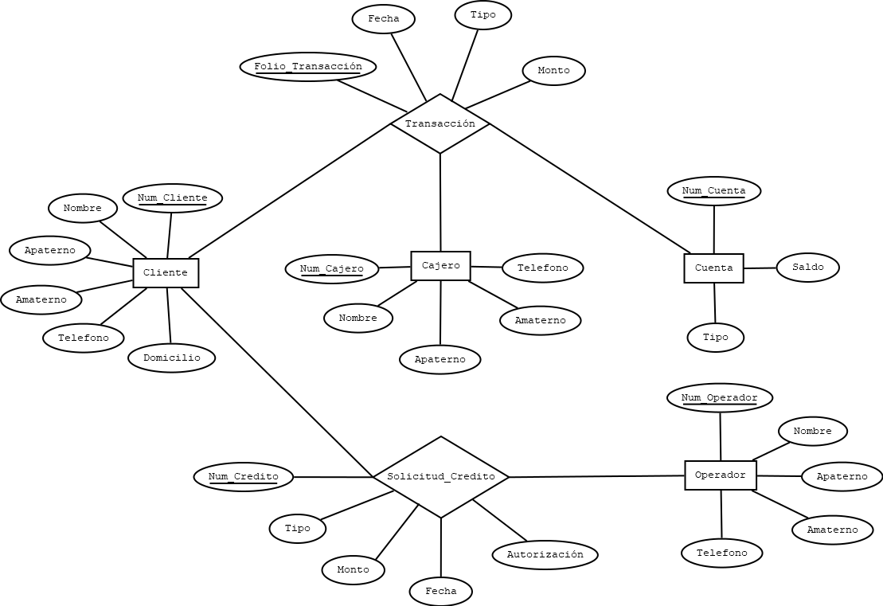
OBJETO DE ESTUDIO
BANCO

ELEMENTOS
CLIENTE
CAJERO
CUENTA
OPERADOR

RELACIONES (PROCESOS)
TRANSACCIÓN (CLIENTE, CAJERO, CUENTA).
SOLICITUD_CREDITO (CLIENTE, OPERADOR).

Clínica
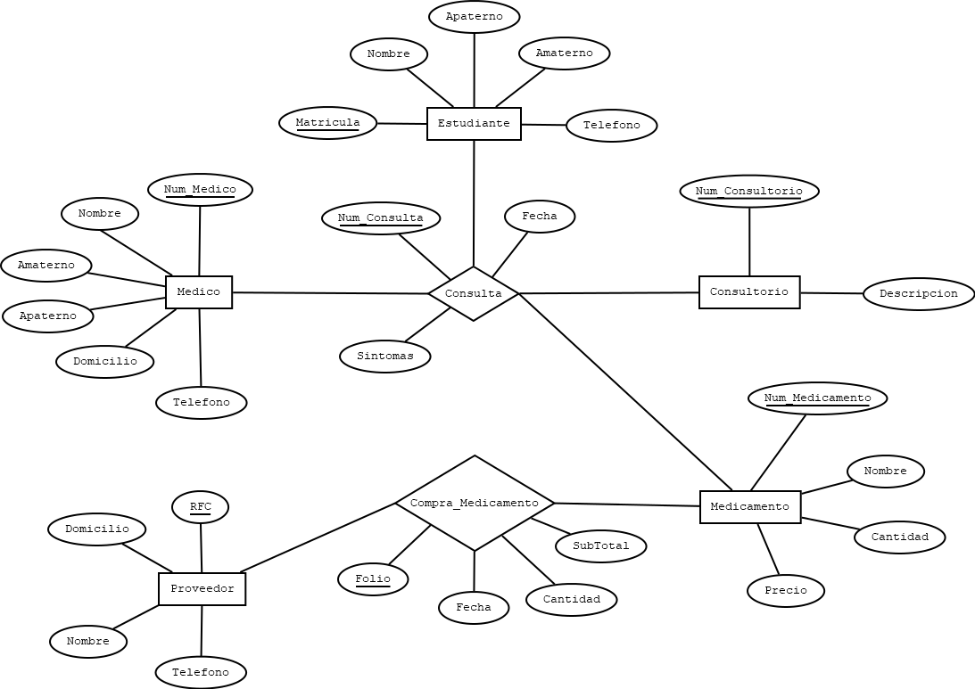
OBJETO DE ESTUDIO
CLÍNICA UNIVERSITARIA

ELEMENTOS
ESTUDIANTE
MEDICO
CONSULTORIO
MEDICAMENTO
PROVEEDOR

RELACIONES (PROCESOS)
CONSULTA (ESTUDIANTE, MEDICO, CONSULTORIO, MEDICAMENTO).
COMPRA_MEDICAMENTO (MEDICAMENTO, PROVEEDOR).

Aeropuerto
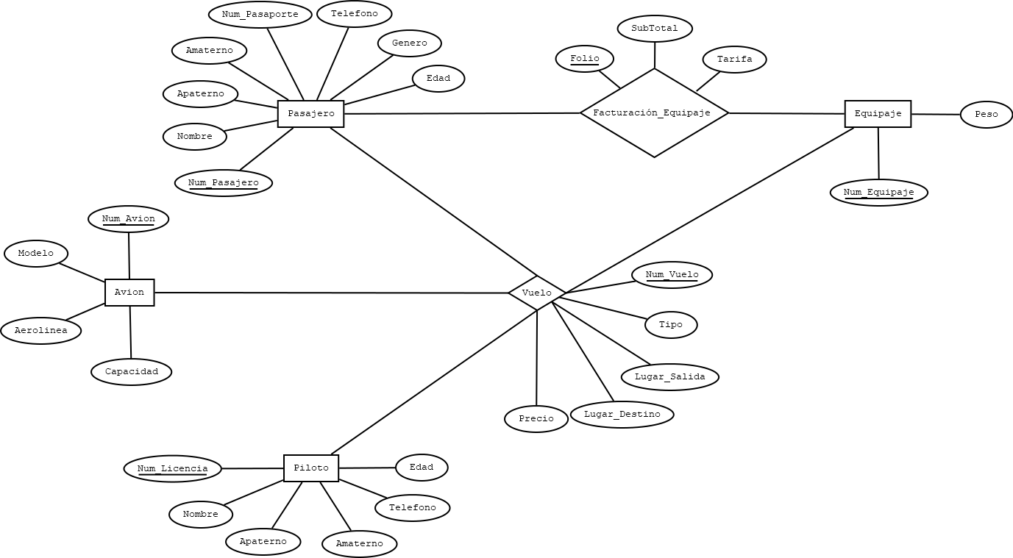
OBJETO DE ESTUDIO
AEROPUERTO

ELEMENTOS
PASAJERO
AVIÓN
PILOTO
EQUIPAJE

RELACIONES (PROCESOS)
VUELO (PASAJERO, AVIÓN, PILOTO, EQUIPAJE).
FACTURACIÓN_EQUIPAJE (PASAJERO, EQUIPAJE).

Restaurante
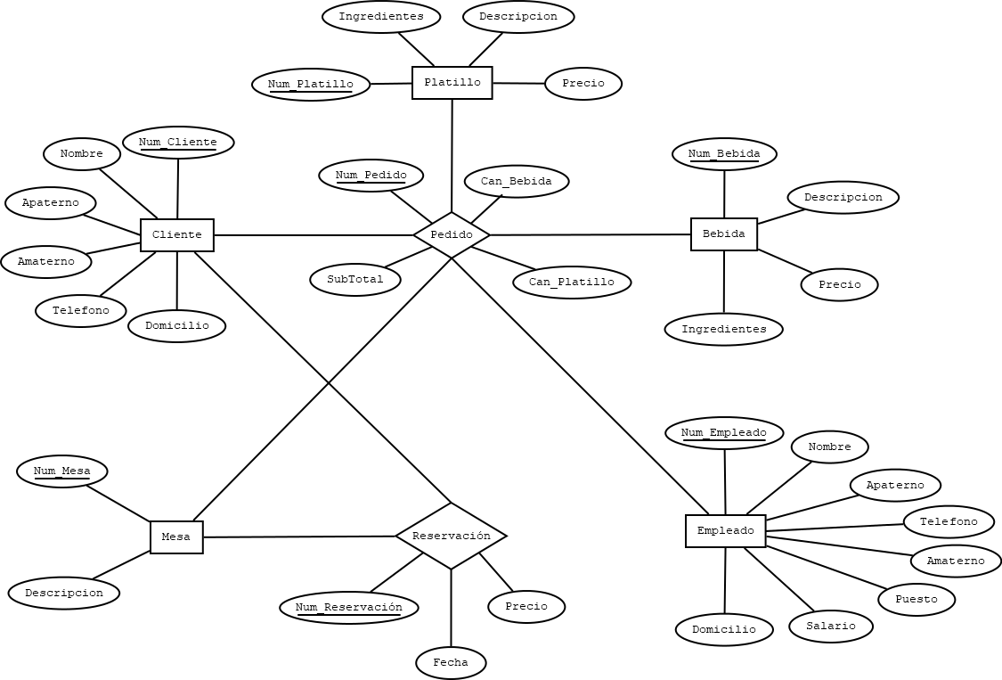
OBJETO DE ESTUDIO
RESTAURANTE

ELEMENTOS
CLIENTE
PLATILLO
BEBIDA
MESA
EMPLEADO

RELACIONES (PROCESOS)
PEDIDO (CLIENTE, PLATILLO, BEBIDA, MESA, EMPLEADO).
RESERVACIÓN (CLIENTE, MESA).

